Cadastro_Equipamentos
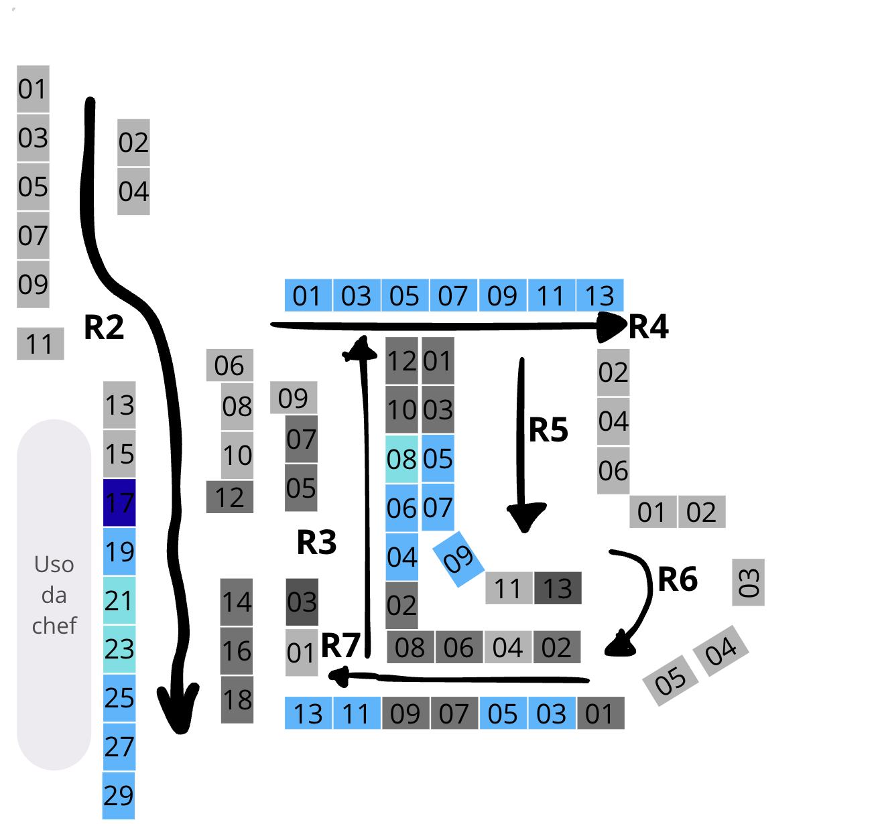
galpao_id | rua_num | equipamento_num | tipo_equipamento
LJ060001 | 2 | 1 | prateleira
LJ060001 | 2 | 2 | prateleira
LJ060001 | 2 | 3 | prateleira
LJ060001 | 2 | 4 | prateleira
LJ060001 | 2 | 5 | prateleira
LJ060001 | 2 | 6 | prateleira
LJ060001 | 2 | 7 | prateleira
LJ060001 | 2 | 8 | prateleira
LJ060001 | 2 | 9 | prateleira
LJ060001 | 2 | 10 | prateleira
LJ060001 | 2 | 11 | prateleira
LJ060001 | 2 | 12 | prateleira_pamplona
LJ060001 | 2 | 13 | prateleira
LJ060001 | 2 | 14 | prateleira_pamplona
LJ060001 | 2 | 15 | prateleira
LJ060001 | 2 | 16 | prateleira_pamplona
LJ060001 | 2 | 17 | freezer
LJ060001 | 2 | 18 | prateleira_pamplona
LJ060001 | 2 | 19 | geladeira
LJ060001 | 2 | 21 | geladeira
LJ060001 | 2 | 23 | geladeira
LJ060001 | 2 | 25 | freezer
LJ060001 | 2 | 27 | freezer
LJ060001 | 2 | 29 | geladeira
LJ060001 | 3 | 1 | prateleira
LJ060001 | 3 | 2 | prateleira_pamplona
LJ060001 | 3 | 3 | prateleira_pamplona
LJ060001 | 3 | 4 | geladeira
LJ060001 | 3 | 5 | prateleira_pamplona
LJ060001 | 3 | 6 | geladeira
LJ060001 | 3 | 7 | prateleira_pamplona
LJ060001 | 3 | 8 | geladeira
LJ060001 | 3 | 9 | prateleira
LJ060001 | 3 | 10 | prateleira_pamplona
LJ060001 | 3 | 12 | prateleira_pamplona
LJ060001 | 4 | 1 | geladeira
LJ060001 | 4 | 3 | freezer
LJ060001 | 4 | 5 | freezer
LJ060001 | 4 | 7 | freezer
LJ060001 | 4 | 9 | geladeira
LJ060001 | 4 | 11 | geladeira
LJ060001 | 4 | 13 | geladeira
LJ060001 | 5 | 1 | prateleira_pamplona
LJ060001 | 5 | 2 | prateleira
LJ060001 | 5 | 3 | prateleira_pamplona
LJ060001 | 5 | 4 | prateleira
LJ060001 | 5 | 5 | geladeira
LJ060001 | 5 | 6 | prateleira
LJ060001 | 5 | 7 | geladeira
LJ060001 | 5 | 9 | geladeira
LJ060001 | 5 | 11 | prateleira
LJ060001 | 5 | 13 | prateleira_pamplona
LJ060001 | 6 | 1 | prateleira
LJ060001 | 6 | 2 | prateleira
LJ060001 | 6 | 3 | prateleira
LJ060001 | 6 | 4 | prateleira
LJ060001 | 6 | 5 | prateleira
LJ060001 | 7 | 1 | prateleira_pamplona
LJ060001 | 7 | 2 | prateleira_pamplona
LJ060001 | 7 | 3 | geladeira
LJ060001 | 7 | 4 | prateleira
LJ060001 | 7 | 5 | geladeira
LJ060001 | 7 | 6 | prateleira_pamplona
LJ060001 | 7 | 7 | prateleira_pamplona
LJ060001 | 7 | 8 | prateleira_pamplona
LJ060001 | 7 | 9 | prateleira_pamplona
LJ060001 | 7 | 11 | freezer
LJ060001 | 7 | 13 | freezer

